信用交易
融资融券市场交易数据统计(2025-06-04)

标的证券 | 融资融券余额（亿元） | 融资余额（亿元） | 融券余额（亿元） | 融资买入额（亿元） | 融资融券规模变化（亿元） | 融资余额增幅(‰) | 融券余额增幅(%)
统计数据 | 18,069.04 | 17,895.58 | 119.77 | 979.72 | 24.16 | 1.27 | 1.51
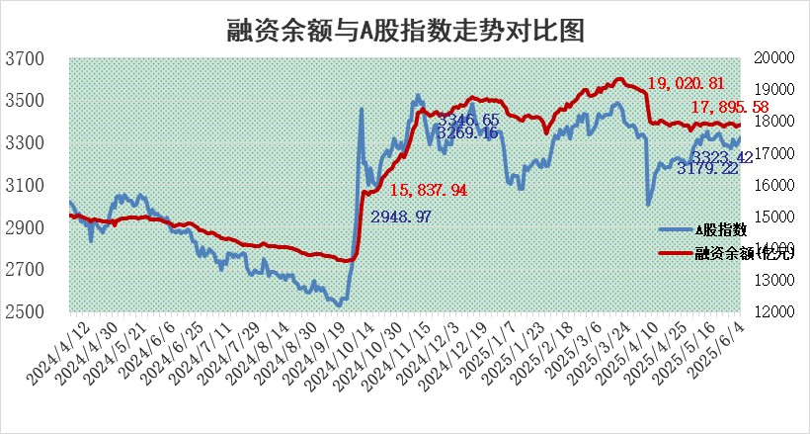

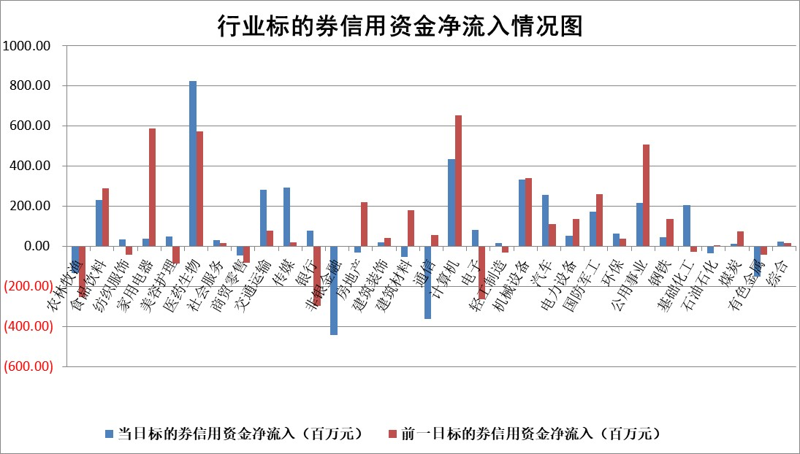

标的基金代码 | 标的基金简称 | 融资余额/市值(%) | 融资余额增幅(%) | 融资买入额/成交金额(%) | （融资余额净增额-融券余额净增额）/市值(‱) | 融券余额降幅(%) | ABS[（融资余额净增额-融券余额净增额）/市值净增额-1](%)
159902 | 华夏中小板ETF | 0.00 | 0.00 | 0.00 | 0.00 | 0.00 | 100.00
159915 | 易方达创业板ETF | 2.22 | -2.62 | 254502.03 | -6.00 | -8.71 | 116.14
159919 | 嘉实沪深300ETF | 0.65 | 0.82 | 8.58 | 0.58 | 5.28 | 98.59
159920 | 华夏恒生ETF | 31.61 | -0.03 | 32.71 | -0.87 | -0.81 | 101.39
159922 | 嘉实中证500ETF | 0.88 | 3.89 | 20.42 | 1.93 | -8.13 | 96.72
159925 | 南方沪深300ETF | 0.42 | 0.72 | 0.30 | 0.30 | -0.41 | 99.62
159928 | 消费ETF | 1.67 | -1.46 | 0.83 | -2.48 | -0.12 | 308.06
159934 | 易方达黄金ETF | 26.22 | -0.56 | 11.43 | -14.82 | 0.00 | 10.68
159939 | 全指信息技术ETF | 1.09 | -1.39 | 77.82 | -1.54 | -1.00 | 100.88
159940 | 全指金融地产ETF | 0.28 | -0.41 | 0.01 | -0.12 | 0.00 | 100.26
159995 | 半导体芯片ETF | 3.00 | 0.29 | 700.16 | 0.75 | -2.49 | 98.96
159997 | 天弘中证电子ETF | 0.80 | -3.49 | 3.17 | -2.89 | -1.04 | 103.08
159998 | 天弘中证计算机主题ETF | 2.43 | 32.74 | 2.32 | 59.83 | 0.00 | 71.55
510050 | 华夏上证50ETF | 1.82 | 0.72 | 238.71 | 1.30 | -0.13 | 97.08
510180 | 华安上证180ETF | 0.39 | 0.07 | 3.09 | -0.02 | -5.38 | 100.06
510880 | 华泰柏瑞红利ETF | 0.44 | -1.38 | 3.49 | -0.61 | -0.26 | 93.02
510900 | 易方达恒生H股ETF | 35.64 | -0.29 | 0.68 | -10.51 | 0.00 | 111.91
511010 | 5年期国债ETF | 1.87 | 0.03 | 0.03 | 0.06 | 0.00 | 99.03
511380 | 可转债及可交换债券ETF | 2.45 | 0.52 | 44.50 | -0.45 | -26.76 | 101.72
512000 | 全指证券ETF | 6.38 | -0.14 | 10.22 | -1.13 | -2.52 | 101.35
512010 | 沪深300医药卫生ETF | 4.42 | -1.28 | 57.99 | -5.82 | -2.32 | 128.49
512070 | 沪深300非银ETF | 2.71 | 0.89 | 1138.42 | 2.40 | 0.00 | 98.99
512400 | 南方中证申万有色金属ETF | 1.34 | 0.81 | 0.84 | 0.91 | -2.34 | 97.77
512580 | 广发中证环保产业ETF | 0.88 | 3.43 | 0.14 | 2.92 | 0.00 | 91.19
512660 | 国泰中证军工ETF | 2.97 | -2.24 | 8.44 | -6.68 | 1.09 | 152.65
512800 | 华宝中证银行ETF | 4.37 | 1.37 | 1.97 | 6.55 | 1.94 | 138.68
512980 | 广发中证传媒ETF | 1.40 | 0.28 | 802.84 | -0.26 | -3.91 | 101.15
515030 | 华夏中证新能源汽车ETF | 1.75 | 1.28 | 3.63 | 0.76 | -17.75 | 99.26
515050 | 华夏中证5G通信主题ETF | 1.33 | -6.41 | 2.49 | -12.81 | -30.69 | 105.39
515070 | 华夏中证人工智能ETF | 2.75 | 0.65 | 19.60 | 1.78 | 0.00 | 99.04
标的股票比较指标 |  | 融资余额/流通A股市值(%) | 融资余额增幅(%) | 融资买入额/成交金额(%) | （融资余额净增额-融券余额净增额）/流通A股市值(‱) | 融券余额降幅(%) | ABS[（融资余额净增额-融券余额净增额）/流通A股市值净增额-1](%)
前十名标的个股 |  | 大理药业 | 乐山电力 | 山科智能 | 中科金财 | 科大国创 | 潍柴动力
 |  | 卓朗科技 | 桂林三金 | 福赛科技 | 信邦智能 | 联美控股 | 柳工
 |  | 鹏都农牧 | 中科金财 | 中国中冶 | 恒宝股份 | 天威视讯 | 众辰科技
 |  | 东旭光电 | 奥雅股份 | 包钢股份 | 三友联众 | 重庆路桥 | 麒麟信安
 |  | 威创股份 | 福赛科技 | 山东钢铁 | 福赛科技 | 贝因美 | 神工股份
 |  | 海印股份 | 海南海药 | 国电南瑞 | 岱勒新材 | 北纬科技 | 索辰科技
 |  | 广汇汽车 | 霍普股份 | 银龙股份 | 天元宠物 | 华星创业 | 中亦科技
 |  | 首航高科 | 浩欧博 | 美腾科技 | 奥雅股份 | 莱茵生物 | 苑东生物
 |  | 超华科技 | 维信诺 | 远兴能源 | 宝丽迪 | 新锦动力 | 国盾量子
 |  | 联络互动 | 多瑞医药 | 兴蓉环境 | 广康生化 | 世联行 | 金雷股份
后十名标的个股 |  | 中航产融 | 绿岛风 | 迈普医学 | 开勒股份 | 花园生物 | 金帝股份
 |  | 玉龙股份 | 智翔金泰 | 北方长龙 | 标榜股份 | 爱乐达 | 长华化学
 |  | 江苏吴中 | 经纬恒润 | 中科曙光 | 超捷股份 | 桂冠电力 | 华阳集团
 |  | 海南椰岛 | 迅捷兴 | 天茂集团 | 新瀚新材 | 启迪环境 | 中润光学
 |  | 星光农机 | 超捷股份 | 海光信息 | 捷邦科技 | 德美化工 | 丰立智能
 |  | 帕瓦股份 | 青岛啤酒 | 华懋科技 | 炬光科技 | 达安基因 | 杰创智能
 |  | 美尔雅 | 牧高笛 | 国科微 | 天阳科技 | 时代出版 | 科沃斯
 |  | 华西能源 | 益丰药房 | 中航产融 | 国科军工 | 华北制药 | 航天机电
 |  | 长园集团 | 开勒股份 | 玉龙股份 | 迅捷兴 | 上海梅林 | 安记食品
 |  | 金刚光伏 | 苑东生物 | 江苏吴中 | 亨迪药业 | 佛山照明 | 山东矿机
说明：1.以上普通交易数据和信用交易数据皆以交易日收盘后数据为基准；2.上述标的证券总数据只计算标的证券市场总数据，不包括从标的证券中调出去标的证券数据，所以与交易所公布的总值略有不同； 3.上述行业采用申万一级行业分类；4.以上标的基金和标的个股中比较的6个指标值中：前5个（从左至右）为正向指标，值越大排名越靠前；第6个为逆向指标，值越小，排名越靠前；5.第6个指标中ABS[]表示求绝对值，其主要用于考量信用资金相对净流入对股价相对净变化的贡献程度；6.数据来源：wind，交易所。

 |  |  |  | 证券代码 | 新增融资余额 | 融资买入额 | 融资买入增幅前10
 |  | 1 | 西部建设 | 002302 | 80643953 | 177472374 | 41%
 |  | 2 | 天键股份 | 301383 | 27855096 | 56831811 | 39%
 |  | 3 | 井松智能 | 688251 | 7040854 | 13763946 | 27%
 |  | 4 | 国电电力 | 600795 | 116116226 | 151740647 | 23%
 |  | 5 | 华立科技 | 301011 | 9342856 | 31199107 | 23%
 |  | 6 | 捷邦科技 | 301326 | 9066090 | 22350547 | 22%
 |  | 7 | 海利尔 | 603639 | 19864834 | 35520613 | 20%
 |  | 8 | 华研精机 | 301138 | 7597460 | 13339451 | 16%
 |  | 9 | 鹏辉能源 | 300438 | 83773067 | 304558811 | 16%
 |  | 10 | 建科股份 | 301115 | 7106455 | 29879412 | 15%

